Sheet1
 |  |  |  |  |  |  |  |  |  |  |  |  |  |  |  |  |  |  |  | 2018年●月吉日
●●マンション にお住まいの皆様へ
 |  |  |  |  |  |  |  |  |  |  |  |  |  |  |  |  |  |  |  | ●●管理株式会社

 |  |  |  |  |  |  |  |  |  |  |  |  |  |  |  |  |  |  |  | アイホン株式会社

 |  |  |  | KojiNameに関するご案内

 | 拝啓 時下ますますご清祥の段、お慶び申し上げます。 この度、KojiNameを、本紙内容にて実施させていただく運びとなりました。工事の際にはご不便・ご迷惑をおかけしますが、細心の注意を払い施工実施いたします。皆様のご理解・ご協力を賜ります様、何卒宜しくお願い申し上げます。

 |  |  |  |  |  |  |  |  |  |  |  |  |  |  |  |  |  |  | 敬具
 |  | 工事概要
◆ノンタッチシステムの導入について
 | ●月●日にエントランスのシリンダーをノンタッチ受信部へ取り替えます。専有部工事の際にノンタッチタグキーをお渡ししますので必ず工事期間中の工事実施をお願いいたします。ご都合がつかない場合は、事前にご連絡頂きますようお願いいたします。

◆工期

 |  | ●全 体 工 期： |  |  |  |  | 2018年●月●日（●）～ 2018年●月●日（●）
 |  | ①共用部工事： |  |  |  |  | 2018年●月●日（●）～ 2018年●月●日（●）
 |  | ②専有部工事： |  |  |  |  | 2018年●月●日（●）～ 2018年●月●日（●）
 |  | ③予 備 日： |  |  |  |  | 2018年●月●日（●）

 |  | ●作業時間帯： |  |  |  |  | ●：●●～●：●● |  |  |  |  |  |  |  |  |  |  |  | （状況により前後する場合がございます。）

◆専有部（お部屋内）工事日程・オプション申込の連絡先
 |  | ・ご連絡先：予約受付センター（委託先オペレーターが対応いたします。）
 |  | Webポータルサイト（別紙参照）
 |  | ・電話番号： |  |  |  | 0120-489-501（フリーダイヤル）
 |  |  |  |  |  | 9：00～17：30 ※工事期間中無休
 |  |  |  |  |  | ※受付期間後に日時の変更を希望される際はフリーダイヤルへご連絡ください。
 |  | 「マンション名」「お部屋番号」「お名前」「連絡先」をお伝えください。
 |  | ※ | お預かりした個人情報は、当社の定めた個人情報保護方針に基づき、厳重に管理し、今回のインターホン工事以外での目的では使用いたしません。

◆工事に関する問い合わせ先
 |  | ◆管理会社

 |  | ◆

 |  | ◆アイホン株式会社

◆工事内容
 | ① | 共用部工事：※共用部工事中は住戸に入室しての作業はないため、ご在宅は必要ありません。
 |  | インターホン設備
 |  | ●エントランスのインターホン(集合玄関機)を交換
 |  |  | ※共用部工事中はエントランスのオートロックが開放状態となります。
 |  |  | 新しい集合玄関機設置後、オートロックは施錠します。
 |  | ●インターホン制御装置と管理室インターホン親機を交換
 |  | ●各住戸前玄関子機の裏の配線作業を実施
 |  | ※住戸前玄関子機に装飾品が付いている場合は、事前に取り外しをお願いいたします。
 |  | ●各住戸前玄関脇のパイプスペース内の配線作業を実施
 |  | ※住戸前玄関子機に装飾品が付いている場合は、事前に取り外しをお願いいたします。 |  | ※パイプスペース内にお荷物が入っている場合は、事前に移動をお願いいたします。
 |  | 自動火災報知設備
 |  |  | ●共用部の自動火災報知設備の交換
 |  |  | ・受信機・非常電源・火災感知器・放送設備・スピーカー など
 | ② | 専有部工事：※住戸に入室しての作業のため、ご在宅・お立会いをお願いいたします。
 |  | 1住戸の作業時間は |  |  |  |  |  |  | 「約●分」 |  |  |  | を予定しています。
 |  | インターホン設備
 |  |  | ●住戸内インターホン親機と住戸前玄関子機の交換
 |  |  | ●
 |  |  | ●住戸前玄関子機内の配線接続作業
 |  |  | ●動作試験・取扱説明
 |  |  | ●ノンタッチタグキーをお渡し（各戸▲本）
 |  |  |  | ※賃借人でお住いの場合、●本お渡しします。（▲本はオーナー様にお渡しします ）
 |  |  | ●工事完了後、仕上がりを確認いただき、工事完了確認書にサインを受領
 |  |  | ●工事完了確認書へご確認のサイン及びタグキーの受領印を受領
 |  |  | ●その他連動機器作業
 |  |  | ・火災感知器の作業：交換・動作試験
 |  |  |  |  |  |  | ←火災感知器（イメージ）
 |  |  |  |  |  |  | 設置場所：台所・リビング・寝室などの天井
 |  |  | ※ | 専有部内火災感知器の終端抵抗の確認のため、住戸内インターホン親機設置の部屋と火災感知器設置の部屋（台所、他部屋等）へ入室する場合があります。

 |  |  | ・ガス漏れ警報器の作業：交換・動作試験
 |  |  |  |  |  |  | ←ガス漏れ警報器（イメージ）
 |  |  |  |  |  |  |  |  |  | 設置場所：台所
 |  |  |  |  |  |  |  |  |  | ※本工事では、既設品を再使用します。
 |  |  | ・防犯センサーの作業：動作試験 |  |  |  |  |  |  |  |  |  |  |  | ※1階住戸のみ
 |  |  |  |  |  |  | ←防犯センサー（イメージ）
 |  |  |  |  |  |  |  |  |  | 設置場所：窓
 |  |  |  |  |  |  |  |  |  | ※本工事では、既設品を再使用します。
 |  |  | ・漏水センサーの作業：交換・動作試験
 |  |  |  |  |  |  | ←漏水センサー（イメージ）
 |  |  |  |  |  |  |  |  |  | 設置場所：キッチン（シンク下の収納スペース内）
 |  |  |  |  |  |  |  |  |  | ※本工事では、既設品を再使用します。
 |  |  | ※ | 既存感知器・センサー及びその接続配線に不具合がある場合の取替・補修は今回の工事では実施できませんのでご了承ください。

◆工事の際の注意事項
 |  | ●工事期間中は、一部機能がご使用できなくなります。
 |  |  | 共用部工事の際は集合玄関機および制御装置交換の為、エントランスオートロックが一時的に開放状態となります、機器設置後オートロックを施錠します。
 |  | 共用部工事開始（2018年●月●日（●））よりインターホン設備の下記の機能がご使用いただけなくなります。

 |  |  | ●エントランス・管理室から住戸内インターホン親機への呼出・通話機能
 |  |  | ●エントランスから住戸内インターホン親機への呼出・通話機能
 |  |  | ●住戸内インターホン親機からのオートロック解錠機能、管理室への呼出機能
 |  |  | ●インターホンと連動した警報通報機能

 |  | ・ | 共用部工事期間中も、住戸前玄関子機からの呼出・通話機能はご使用いただけます。
 |  | ・ | 居住者様の入館につきましては、従来通り鍵でのオートロック解錠・入館が可能です。お出かけの際は、必ず鍵をお持ちいただきますようお願い申し上げます。

 |  | ・ | インターホンがご使用いただけない期間の鍵をお持ちでない方や来訪者様のご対応については、恐れ入りますが必要に応じてエントランスまでお出迎えをお願い申し上げます。

 |  | ・ | 専有部工事が完了したお部屋から、新しいインターホンで呼出・通話、オートロック解錠、警報通報機能などがご使用いただけます。

 | ※ | 工事期間中に改修工事ができなかったお部屋に関してはインターホン機能がご使用いただけなくなりますので、必ず工事期間中の工事実施をお願い申し上げます。

◆工事の際の注意事項

 | ①エントランスの集合玄関機について
 |  | 工事期間中はエントランスに「今までの集合玄関機」と「新しい集合玄関機」の両方を設置させていただきます。インターホンシステムの運用を集合玄関機の新旧システムの並行稼動にて実施いたします。

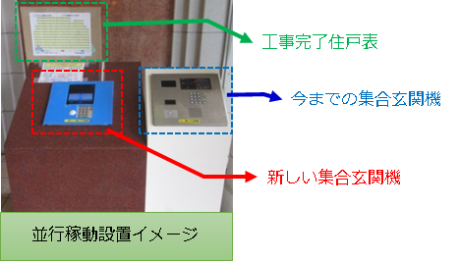
 |  | ※ | 新旧システムの並行稼動は一時的に両システムをご利用いただく運用方法です。

 |  | ※ | 今までの集合玄関機は、専有部工事最終日に撤去いたします。

 | ③集合玄関機からの呼出方法について
 |  | 工事期間中は各集合玄関機から呼出できるお部屋が異なりますので、ご注意ください。
 |  | ・専有部工事が完了していないお部屋 ⇒ 今までの集合玄関機からの呼出
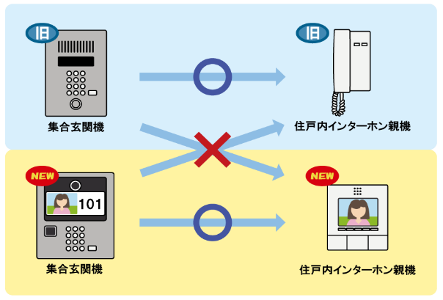
 |  | ・専有部工事が完了したお部屋 ⇒ 新しい集合玄関機からの呼出

 |  | 工事の進捗は「工事完了住戸表」にて明確にいたします。しるしのある住戸は専有部工事が完了しているため、お部屋へは新しい集合玄関機での呼出となります。

 |  | ※ | 並行稼動は旧システムの映像用配線を使用するため、共用部工事開始から専有部工事完了まで、今までの住戸内インターホン親機ではエントランスの映像が確認できなくなります。

◆オートロック解除 仮暗証番号操作方法
 | エントランスの集合玄関機を、 |  |  |  |  |  |  |  |  |  |  | 呼出ボタン]→[○]→[○]→[○]→[○] |  |  |  |  |  | の順番にボ
 | タンを押すと、オートロックが解錠します（番号は表示されません）。
 | 設定期間： |  |  |  | 2018年●月●日（●）～2018年●月●日（●）工事完了まで
 | ※工事終了後、仮暗証番号での解錠はできなくなります。
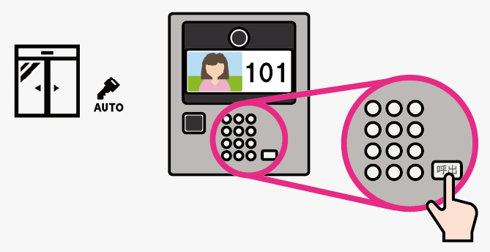

◆工事の際のお願い
 | ● | 作業員は身分を明確にするために、腕章（もしくはベスト）を着用しております。
 | ● | 工事期間中は騒音、振動（インターホンセキュリティ発報テスト等）が発生します。ご了承ください。

 | ● | 専有部工事の進捗状況により、指定の工事日程を先行して実施のお願いを申し入れる場合があります。ご都合の良い場合は、ご協力いただけますようお願い申し上げます。

 | ● | 住戸内インターホン親機周辺の事前の片付けをお願いいたします。特に、貴重品等を置いたままにしないようご協力をお願いいたします。

 | ● | 住戸内インターホン親機の設置位置は既存と同位置となります。
 |  | ターホン親機は既存親機よりも小さくなるため、リニューアルパネルを取り付けます。
 | ● | 新規住戸前玄関子機にリニューアルパネルを取り付けます
 | ● | 本工事実施に伴い、作業員からお住いの方へ直接費用のご請求はございません。
 |  | (個別オプションを除く)

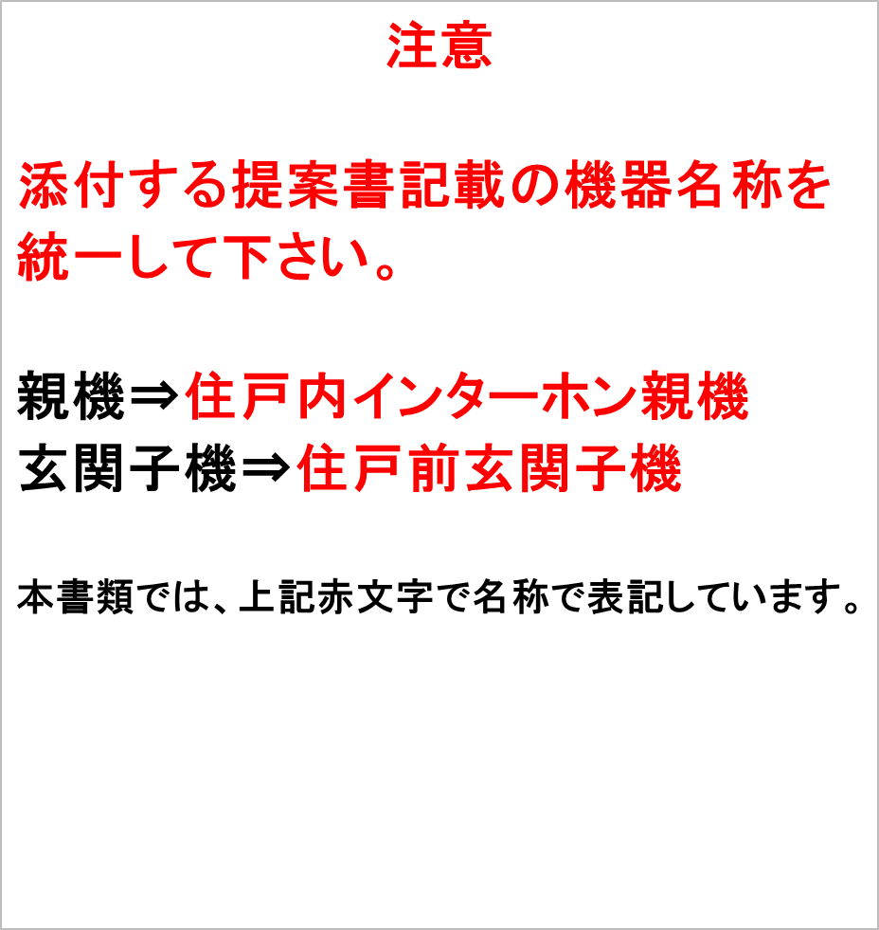

 |  | オプション機器のご案内

 | ●今回のインターホン更新工事に伴い下記オプションのご案内をさせていただきます。

 | ●申込方法 |  |  |  |  |  |  | 予約受付センターにお電話でご注文ください

 |  |  |  |  |  |  |  |  | ・ | お申込みの際は、「マンション名」「お部屋番号」「お名前」「連絡先」、「区分所有者」もしくは「賃借人」もお伝えください。

 | ●支払方法

 | ●申込期限

 | ＊ | オプション費用は、希望者様の個人負担となります。
 | ＊ | 上記価格は、申込期間中の特別価格となります。申込期間外となりますと金額が変更となります。
 | ＊ | 工事完了後、振込票をお渡しします。最寄のコンビニエンスストアに振込票をご掲示の上、支払期日までにお支払いください。
 | ＊ | お支払い頂いた際のお客様控え（受領証）が領収証となります。支払い後の領収証再発行（宛名変更等）はお受けしていませんので、ご了承ください。
 | ＊ | 領収証の宛名にご要望がある場合、オプション申込の際にご相談ください。
 | ＊ | 54,000円（税込）以上のお支払いの場合、銀行振込のみとなります
 | ＊ | 工事完了後、請求書を発行させていただきますので、指定口座にお振込みをお願いいたします。
 | ＊ | お支払い期限は請求書発行から14日以内とさせていただきます。なお、銀行振込にかかる手数料はお客様負担とさせていただきます。
 | ＊ | オプション機器の設置後の返品、キャンセルはお受けできませんので、ご注意ください。 ※但し、特定商取引法で定められた期間内に限り対応させていただきます。

 | 切り取り線 |  |  |  |  |  |  |  | 切り取り線 |  |  |  |  |  | 切り取り線 |  | 切り取り線

 | オプションお申込みアンケート
 |  | ご希望のオプションにチェックをいれ、回収ボックスへ投函お願いします。
 |  | お部屋番号 |  |  |  |  |  |  |  |  | お名前 |  |  |  |  | 連絡先
 |  |  |  | □ 1. 受話器（品番：VHW-HSKA）

 | 専有部工事期間中の「近隣火災警報」の鳴動について

 | ● | ○○様のインターホン設備は、自動火災報知設備と連動しています。連動している自動火災報知設備は、「消防予第220号通知（以下、220号特例）に準拠した共同住宅用自動火災報知設備」であり、インターホン設備（住戸内インターホン親機＜GP3級型受信機＞・住戸前玄関子機＜戸外表示器＞）も自動火災報知設備の一部として扱われます。

 | ● | 「220号特例・共同住宅用自動火災報知設備」とは、いずれかのお部屋で火災が発生した際、火災が発生したお部屋のインターホン設備だけでなく、その近隣のお部屋のインターホン設備でも「近隣火災警報」が鳴動する設備です。

 | ● | 今回の工事では住戸内インターホン親機・住戸前玄関子機等を取り替えるため、「近隣火災」警報の鳴動も確認する必要がございます。 皆様のご理解・ご協力を賜りますよう、何卒宜しくお願い申し上げます。

 | 火災警報・近隣火災警報の試験の流れ

 | ① | 専有部工事完了の都度、「非常」「ガス漏れ」「火災」警報の試験を行ないます。
 | ※ | 「非常」「ガス漏れ」「火災」警報は、管理室と試験中の住戸のみ警報が鳴動します。

 | ② | 続いて「近隣火災」警報の試験を行ないます。
 | ※ | 「近隣火災」警報の試験の際は、試験中の住戸とその近隣住戸でも「近隣火災」警報が鳴動します。

 | ＜近隣火災警報鳴動のイメージ＞
 | ①302号室で「火災」警報試験。 |  |  |  |  |  |  |  |  |  |  |  |  | ②302号室で「近隣火災」警報試験。
 |  | 警報は、302号室のみ鳴動。 |  |  |  |  |  |  |  |  |  |  |  |  | 警報は、302号室以外の住戸でも鳴動。
 |  | ＝火災警報 |  |  |  |  |  |  |  |  |  |  |  |  | ＝近隣火災警報

◆ノンタッチシステムの導入について
 | ●月●日にエントランスのシリンダーをノンタッチ受信部へ取り替えます。専有部工事の際にノンタッチタグキーをお渡ししますので必ず工事期間中の工事実施をお願いいたします。ご都合がつかない場合は、事前にご連絡頂きますようお願いいたします。

 |  |  | ノンタッチ導入後、鍵での入館はできなくなります。
 |  |  | 外出の際は、必ずノンタッチキーをお持ちくださいますようお願いいたします。

 | ●ノンタッチタグの引渡し
 |  | 専有部インターホン更新工事の際に、居住者の方にノンタッチタグをお渡しします。
 |  | （受領書にご署名・ご捺印お願いします。）
 |  | 居住者の方にタグを、【標準本数】個お渡しします。
 |  | 区分所有者がお住いの場合、タグを【標準本数】個お渡しします。
 |  | 賃借人でお住いの場合、タグを【標準本数‐外部オーナー本数】個お渡しします。
 |  | （【外部オーナー本数】個はオーナー様にお渡しします。）

